R1.1
 |  |  | Datos de la Evolución anual de saneamiento y electrificación %
 |  |  | año | Agua ¹ | Alcantarillado ² | Electrificación | Serv. Integrado ³

Saneamiento y electrificación

 |  |  | 2015 | 88 | 72 | 90 | 69 |  | 68 | 22 | 71 | 19
 |  |  | 2016 | 89 | 74 | 92 | 71 |  | 71 | 25 | 76 | 22
 |  |  | 2017 | 89 | 74 | 92 | 71 |  | 72 | 25 | 79 | 22
 |  |  | 2018 | 90 | 77 | 93 | 74 |  | 74 | 29 | 80 | 26
 |  |  | 2019 | 91 | 77 | 93 | 74 |  | 75 | 29 | 79 | 26
2020: Los departamentos con menos horas al día en el servicio de agua por red pública fueron: Tumbes, Loreto, Ica, Piura, La Libertad, Puno y Lambayeque .
 |  |  | 2020 | 91 | 75 | 95 | 73 |  | 78 | 25 | 83 | 23

Durante el año 2020, los departamentos con menos horas al día en el servicio de agua por red pública fueron: Tumbes y Loreto, ambos con sólo 7 horas al dia, seguido de Ica (8 horas), Piura y la Libertad (10 horas), Puno con 12 horas al día y Lambayeque con sólo 13 horas al día en el servicio de agua potable.
Asimismo, entre los años 2020 y 2019, la cobertura en el servicio integrado y alcantarillado se redujo en 0,8% y 1,7% de hogares, respectivamente.
 |  |  | 2020-2019 | 0.7 | -1.7 | 1.7 | -0.8

Perú: Cobertura de servicios básicos (%) | Perú: Continuidad en la provisión de agua , 2020

(Valor en número de horas al día)
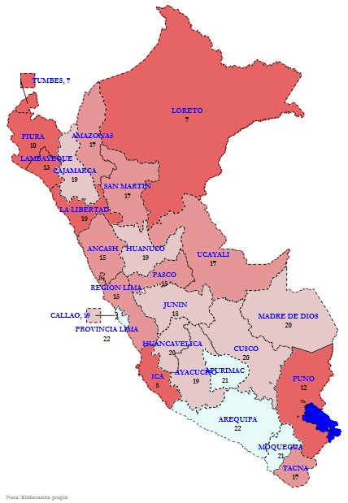
Tumbes
7
Piura
10
 |  |  | Datos de la Evolución anual de saneamiento y electrificación - urbano
 |  |  |  | Agua ¹ | Alcantarillado ² | Electrificación | Serv. Integrado ³
 |  |  | 2015 | 68 | 22 | 71 | 19
Loreto
7
 |  |  | 2016 | 71 | 25 | 76 | 22
Lambayeque
13
 |  |  | 2017 | 72 | 25 | 79 | 22
 |  |  | 2018 | 74 | 29 | 80 | 26
La Libertad
10
 |  |  | 2019 | 75 | 29 | 79 | 26
 |  |  | 2020 | 78 | 25 | 83 | 23

Puno
12
Ica
8

¹ Se considera que el hogar cuenta con agua si se abastece mediante red pública o pilón de uso público.
² Se considera que el hogar cuenta con alcantarillado (disposición sanitaria de excretas) si tiene el servicio de red pública de desagüe dentro de la vivienda o fuera de la vivienda pero dentro de la edificación, o si el hogar cuenta con una letrina para disponer las excretas.
³ Servicio integrado cuando el hogar cuenta con tres servicios básicos conectados a red pública (agua, alcantarillado y luz eléctrica).
Nota: INEI - ENAPRES. Cálculo ESECO-ATC

Perú rural : las coberturas de agua y electricidad han ido creciendo desde el 2015 al 2020 llegando al 77,7% y 83,3 % de hogares.

En el Perú rural, los departamentos con menos horas al día en el servicio de agua por red pública fueron: Ica (5 horas), Loreto (5 horas), Tumbes (5 horas), Lambayeque (9 horas) , Ucayali (16 horas) y Piura (16 horas).
Por otro lado, las coberturas de agua y electricidad han ido creciendo desde el 2015 al 2020, llegando al 77,7% y 83,3 % de hogares, respectivamente. Sin embargo, el servicio de alcantarillado ha tenido un descenso desde el 2018.

Perú rural: Cobertura de servicios básicos (%) | Perú rural: Continuidad en la provisión de agua , 2020 |  |  |  |  | Provisión de de agua

(Valor en número de horas al día)
 |  |  |  |  |  | Ica | 5 | Ica | 4.8792972565 | 2020 | RURAL | 19.562791824 | 136.93954468
 |  |  |  |  |  | Loreto | 5 | Loreto | 5.0283603668
 |  |  |  |  |  | Tumbes | 5 | Tumbes | 5.2538695335
 |  |  |  |  |  | Lambayeque | 9 | Lambayeque | 8.7657279968
 |  |  |  |  |  | Ucayali | 16 | Ucayali | 15.57595253
 |  |  |  |  |  | Piura | 16 | Piura | 16.230661392
 |  |  |  |  |  | Perú rural | 20 | Madre de Dios | 18.015907288
 |  |  |  |  |  |  |  | Tacna | 18.038265228
 |  |  |  |  |  |  |  | Arequipa | 18.91944313
 |  |  |  |  |  |  |  | La Libertad | 19.251930237
 |  |  |  |  |  |  |  | Huánuco | 19.347394943
 |  |  |  |  |  |  |  | Cajamarca | 19.567838669
 |  |  |  |  |  |  |  | Lima Provincias | 19.729265213
 |  |  |  |  |  |  |  | San Martín | 20.330503464
 |  |  |  |  |  |  |  | Puno | 20.412773132
 |  |  |  |  |  |  |  | Huancavelica | 20.483089447
¹ Se considera que el hogar cuenta con agua si se abastece mediante red pública o pilón de uso público.
² Se considera que el hogar cuenta con alcantarillado (disposición sanitaria de excretas) si tiene el servicio de red pública de desagüe dentro de la vivienda o fuera de la vivienda pero dentro de la edificación, o si el hogar cuenta con una letrina para disponer las excretas.
³ Servicio integrado cuando el hogar cuenta con tres servicios básicos conectados a red pública (agua, alcantarillado y luz eléctrica).
Nota: INEI - ENAPRES. Cálculo ESECO-ATC
 |  |  |  |  |  |  |  | Ayacucho | 20.659788132
 |  |  |  |  |  |  |  | Junín | 20.930534363
 |  |  |  |  |  |  |  | Moquegua | 21.009965897
 |  |  |  |  |  |  |  | Áncash | 21.396879196
 |  | 1 |  |  |  |  |  | Pasco | 21.694959641
 |  |  |  |  |  |  |  | Cusco | 21.998106003
 |  |  |  |  |  |  |  | Apurímac | 22.125013351
 |  |  |  |  |  |  |  | Amazonas | 22.195529938

